výsledky
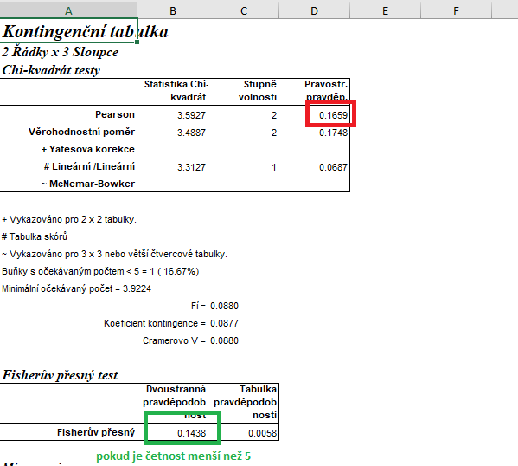
 | Chov 1 | Chov 2 | Chov 3 | Statistické zpracování dat, která jsou vyjádřena ve formě četností, se běžně provádí pomocí chí kvadrát testu s využítím kontingenčních tabulek.
Počet uhynulých prasat | 6 | 10 | 12 | Tento test nelze zpracovat v tabulkovém procesoru Excel, ale je třeba použít vhodný statistický program jako je například Unistat.
Počet živých prasat | 59 | 112 | 265 | Do kontingenčních tabulek je třeba dávat vždy údaje četností v absolutních hodnotách, nelze využít procenta.
 |  |  |  | Vyjádření v procentech se využívá až pro finální interpertaci dat.

 |  |  |  | vyjádření v procentech:

 |  |  |  |  | Chov 1 | Chov 2 | Chov 3
 |  |  |  | % uhynulých prasat | 9.23 | 8.20 | 4.33
 |  |  |  | % živých prasat | 90.77 | 91.80 | 95.67

 |  |  |  | Z výsledků Pearsonova testu dobré shody je zřejmé, že mezi chovy nebyl potvrzen signifikantní rozdíl v mortalitě prasat v průběhu sledovaného roku.
 |  |  |  | Nejvyšší mortalita byla zaznamenána v chovu č. 1 (9.23 %), ale tato hodnota se neliší od mortality v chovu č. 2 a č. 3.

postup Unistat
 | Chov 1 | Chov 2 | Chov 3 | Nejprve budeme provádět výpočet kontingenční tabulky formátu k x m (v našem případě 3 x 2), abychom vůbec zjistili, zda jsou mezi soubory rozdíly.
Počet uhynulých prasat | 6 | 10 | 12 | Označíme si zdrojová data a v hlavním menu si vybereme nabídku "Unistat".
Počet živých prasat | 59 | 112 | 265 | Dále si zvolíme nabídky: Statistika 1 → Tabulky → Kontingenční tabulky
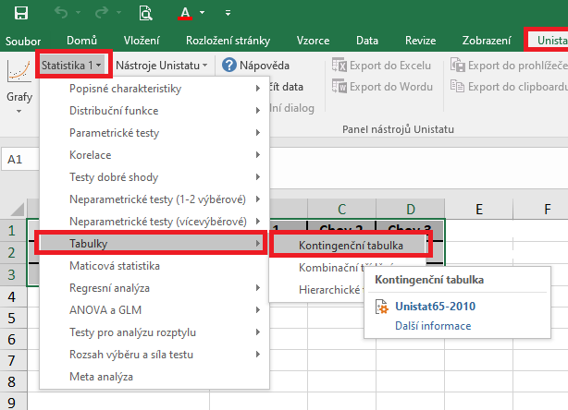

 |  |  |  | V následujícím dialogovém okně si převedeme ze seznamu proměnných do vybraných proměnných všechny tři soubory (tzn. chov 1, chov 2 i chov 3).
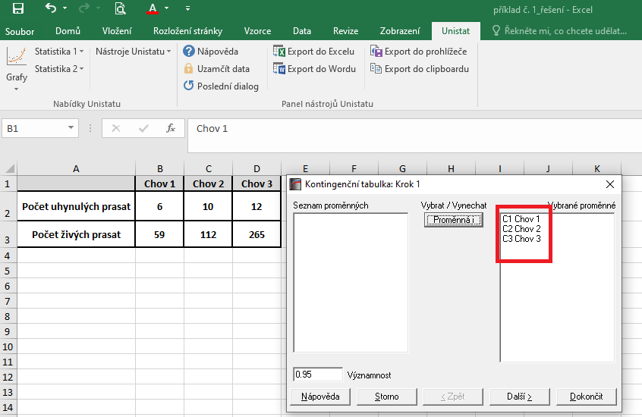

 |  |  |  | V následujícím dialogovém okně si zaškrtneme nabídku "RxC tabulkové statistiky" a zvolíme nabídku "Další".
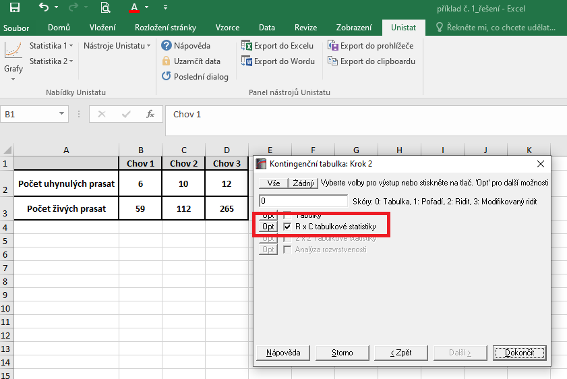

 |  |  |  | Dojde k vytvoření nového listu, kde v tabulce Chí-kvadrát testy nás bude zajímat výsledek pravděpodobnosti Pearsonova testu dobré shody (tzn. řádek "Pearson").
 |  |  |  | Pokud bychom ve zdrojových datech měli v některém případě četnost sledovaného znaku menší než 5, je třeba brát následně výsledek Fisherova exaktního testu.
 |  |  |  | Vzhledem k tomu, že v našem testu nám hodnota pravděpodobnosti vyšla rovna číslu 0.1659, můžeme říct, že mezi soubory nejsou signifikantní rozdíly v četnostech. Není tedy třeba dále provádět dílčí testování 2x2.

